상품제안서
라인 숄더백 빅사이즈 3종 | 상품코드: S38716

 |  |  |  |  |  |  | 02-713-8555 | www.synergygift.co.kr
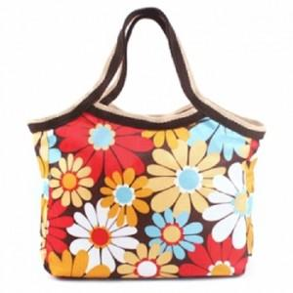

【상세/제작정보】 | <p><span style="font-size: 14pt;">※ 운임비 별도 발생 됩니다.</span></p>

【인쇄/포장옵션】 | DTF열전사 / OPP(비닐)

【공급단가】 | 수량 | 100~ | 300~ | 500~ | 1,000~ | 3,000~
*VAT별도 | 플라워 | 3,640원 | 3,580원 | 3,500원 | 3,360원 | 3,220원
 | 쿠키 | 3,640원 | 3,580원 | 3,500원 | 3,360원 | 3,220원
 | 아트 | 3,640원 | 3,580원 | 3,500원 | 3,360원 | 3,220원

【상품 URL】 | https://www.synergygift.co.kr:443/src/goods_detail.php?gdno=38716

